注文書
全国中学生テニス選手権大会 |  |  |  |  |  |  |  |  | ＜ダンロップへの締切り＞ 第1期 2023年4月26日（水） 第2期 2023年5月24日（水）
大会サポーターＴシャツ ご注文書

受注締切日/第1期 2023年4月19日（水） 第2期 2023年5月17日（水） |  |  | 納品予定日/第1期 2023年5月下旬 第2期 2023年6月下旬 |  |  |  |  |  | ＜ダンロップからの納品予定日＞ 第1期 2023年5月16日 第2期 2023年6月20日
学校名 |  |  |  |  | 総合計枚数 |  | 0枚 |  | ※お問い合わせ先、振込先情報、送料などは必要に応じて入力してください。
顧問氏名
ご連絡先（携帯） |  |  |  |  | 送料
E-mail
商品送付先 | ℡ |  |  |  | 総合計金額 |  | ¥0
 | 〒

※ご記入いただきました個人情報はご注文の確認のみに使用し他では一切使用しません。
ご注文明細
デザイン画 |  | 価格(税込) | SS/160 | S | M | L | LL | 計
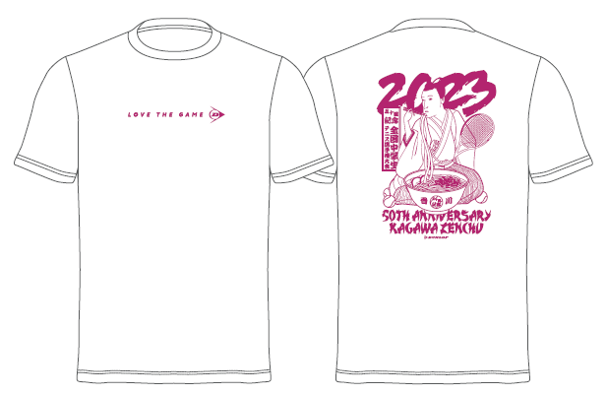 |  | ¥2,500 |  |  |  |  |  | 0
 |  | ¥2,500 |  |  |  |  |  | 0
 |  | ¥2,500 |  |  |  |  |  | 0
※ご注文後のキャンセル、変更は不可とさせていただきます。
※Ｔシャツのサイズは、すべてユニセックスサイズです。
※送料 １枚 500円 ２枚以上 1,000円
※振込先口座 １１４銀行 仏生山支店 普通 ０７１１９２０ 安藤 隆
※申込先 ta48642@edu-tens.net 安藤
※問い合わせ先 安藤 隆（０９０－３７８０－１５９７）

